INFORME ERROR 01
INFORME DE ERROR Nro. Errrr00020
ENVIADO POR |  | FECHA
WALTER VASQUEZ CCACCASTO |  | 2024-04-10

RESUMEN |  | ARCHIVO(S) ADJUNTO(S)
SE PROCEDIO A REALIZAR LA PRUEBA DE VOLUMEN AL SISTEMA DE GESTION DE NOTAS PARA EL CASO E00003
DESCRIPCIÓN |  | INFORMACIÓN ADICIONAL
#REGISTROS 500 POR CADA 1 SEGUNDO, CICLO II |  | SE REALIZARON PRUEBAS DE CARGA NUEVAMENTE PARA VERIFICAR SI EL ERROR FUE CORREJIDO CORRECTAMENTE.

CAPTURA DE PANTALLA QUE DEMUESTRA EL COMPORTAMIENTO DEL ERROR
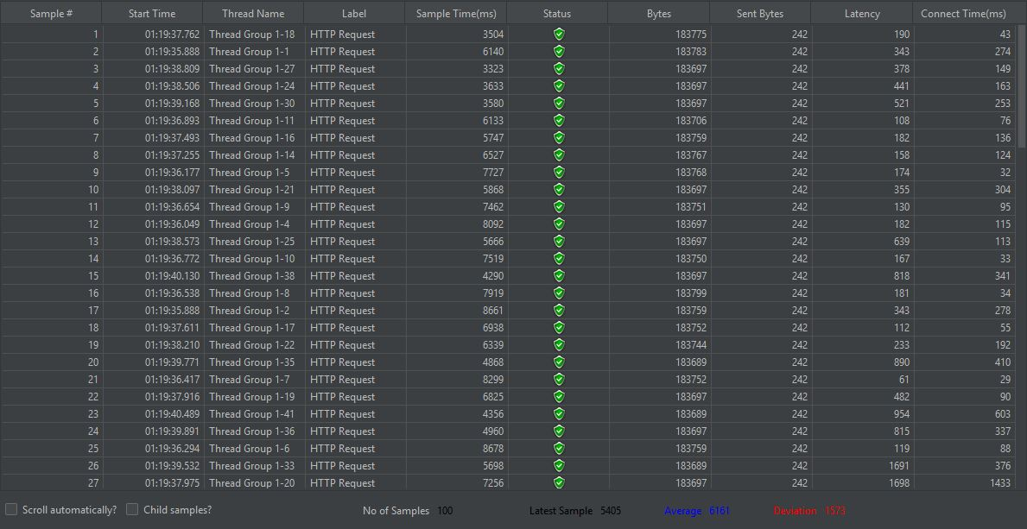 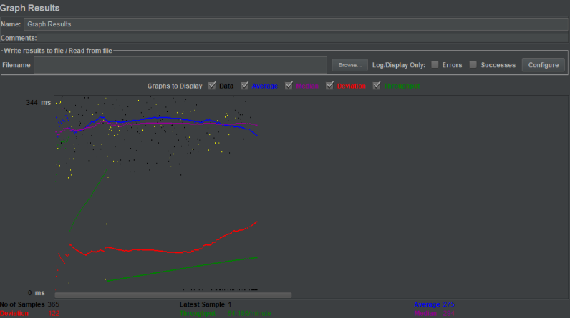

ESTADO DE LA VISTA DEL INFORME | X | REPRODUCIBILIDAD | X
Público |  | Siempre ocurre | X
Privado | X | Ocurre intermitentemente

SEVERIDAD | X | PRIORIDAD | X
Crítico |  | Crítico
Alto | X | Alto | X
Medio |  | Medio
Bajo |  | Bajo

DESCRIPCIÓN DEL ESTADO |  | ARREGLADO POR
SE ENVIO AL ANALISTA RONALD AUGUSTO |  | LEYDY JANET SOTO OBREGON

INFORME ERROR 02
INFORME DE ERROR Nro. Errrr00030
ENVIADO POR |  | FECHA
RONALD AUGUSTO |  | 2024-04-10

RESUMEN |  | ARCHIVO(S) ADJUNTO(S)
SE REALIZO LA PRUEBA DE VOLUMEN A LA BASE DE DATOS PARA EL SISTEMA DE GESTION CON CASO DE PRUEBA PV001
DESCRIPCIÓN |  | INFORMACIÓN ADICIONAL
SELECCIÓN DE TABLAS PARA CONSULTAS A (ALUMNO Y DOCENTE) CON MAS DE 200 USUARIOS Y 50 INTERACCIONES |  | SE REALIZARON PRUEBAS MULTIPLES PARA VERIFICAR Y COMPROBAR SI NO HAY ERROR EN EL SISTEMA Y VERIFICANDO LA PERSISTENCIA

CAPTURA DE PANTALLA QUE DEMUESTRA EL COMPORTAMIENTO DEL ERROR
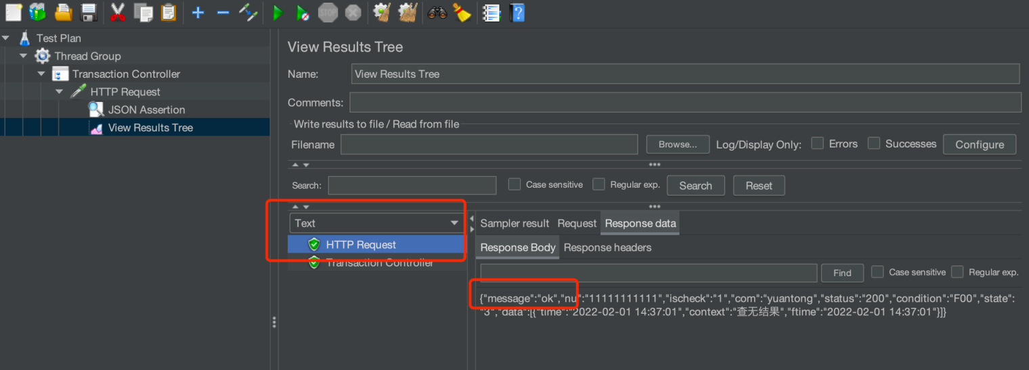

ESTADO DE LA VISTA DEL INFORME | X | REPRODUCIBILIDAD | X
Público |  | Siempre ocurre | X
Privado | X | Ocurre intermitentemente

SEVERIDAD | X | PRIORIDAD | X
Crítico |  | Crítico
Alto | X | Alto | X
Medio |  | Medio
Bajo |  | Bajo

DESCRIPCIÓN DEL ESTADO |  | ARREGLADO POR
SE ENVIO AL ANALISTA QA JIMENEZ |  | WALTER VASQUEZ CCACCASTO - 10/04/2024

